关系图
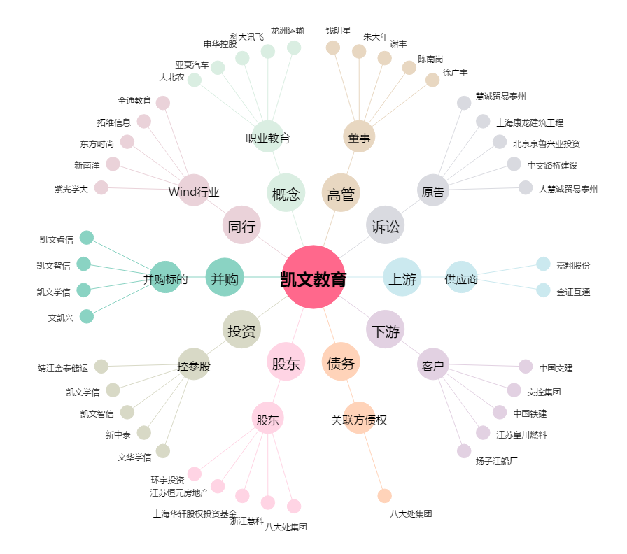
凯文教育[002659.SZ] - 关系概览图

